Informações Gerais
Limpar
INNOLINE GTR Desenvolvimento de Manuais de Instruções (BA)
Projeto: | 894xxxxx-xxxxxx
Tipo: |  | *ABAS - LEGENDA
Reiniciar processo
Modelo: | GTR |  | Geral
SAP Nr.: |  |  | Mecânica
Revisão: |  |  | Elétrica
Ano de Fabricação: |  |  | Automação / Software
Cliente: |  |  | Exceções/Gerador

Componentes integrados
 |  |  | **EXEMPLO DE PREENCHIMENTO**
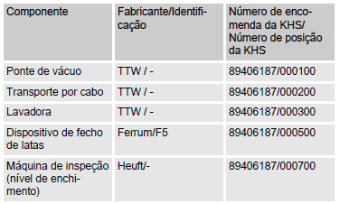

Limpar
Componentes integrados
Componente | Fabricante / Identificação | Número de encomenda da KHS / Número de posição da KHS

Dispositivos de proteção
Limpar

Dispositivos | Preview | Aplicável (X)

Aba protetora das rodas dentadas do acionamento | 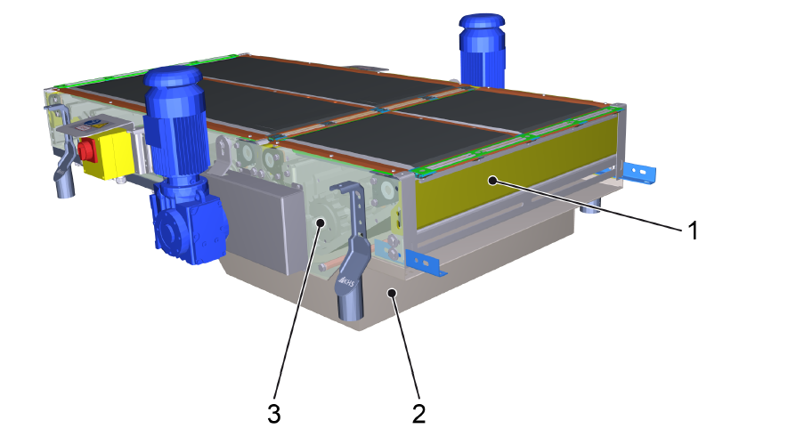
Caixas de proteção | 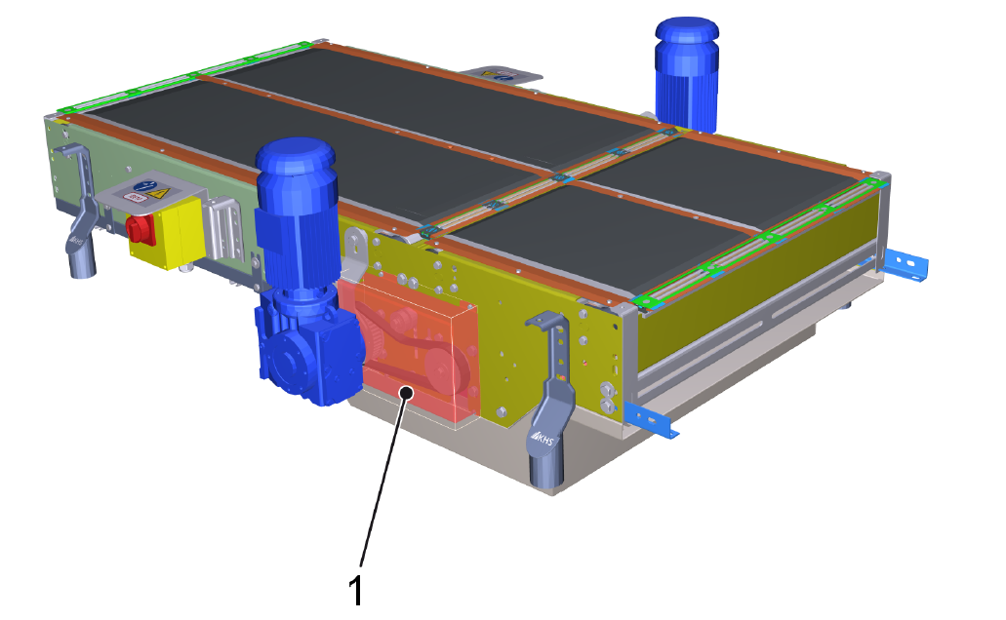
Placas de proteção | 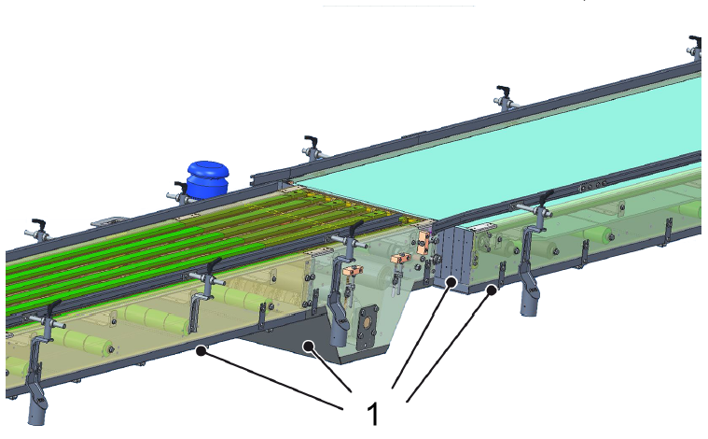
Cerca de proteção | As cercas de proteção com porta de segurança protegem contra o risco de ferimentos em caso de permanência de pessoas perto das peças móveis da máquina.
Dispositivo rotativo com sistema pneumático | 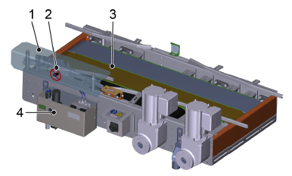
Válvula de bloqueio do sistema pneumático | 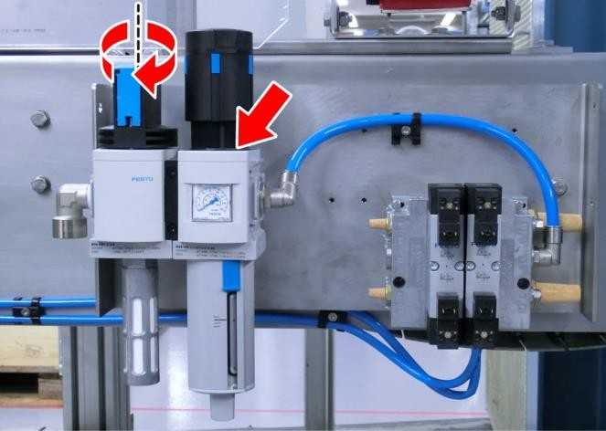

Chave seccionadora
Limpar

Dispositivos | Preview | Aplicável (X)

Interruptor de reparos CHM
Interruptor de reparos FCD300 | 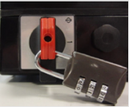

Transportadores
Limpar

Dispositivos | Preview | Aplicável (X)

Transportador De Dosagem | 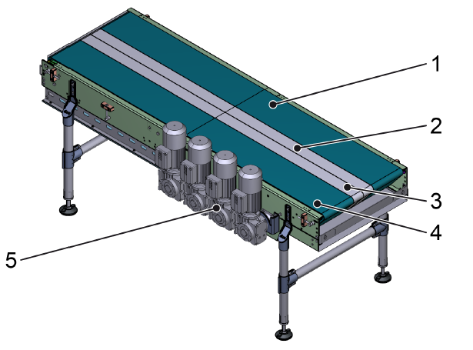
Dispositivo Giratório | 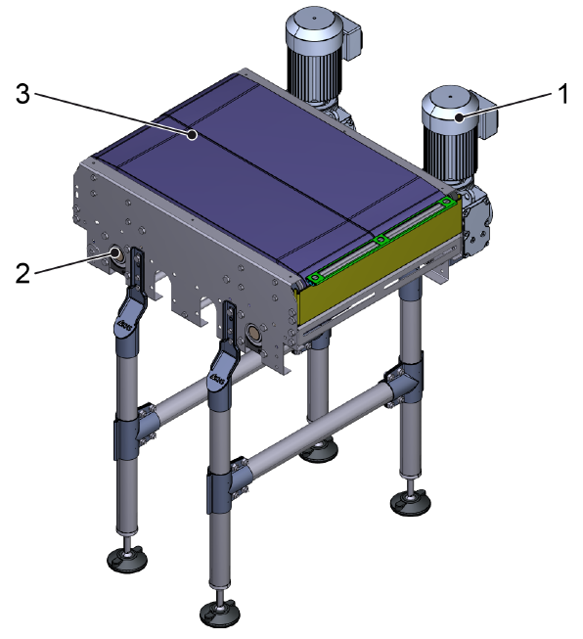
Dispositivo De Embalagens Grupadas | 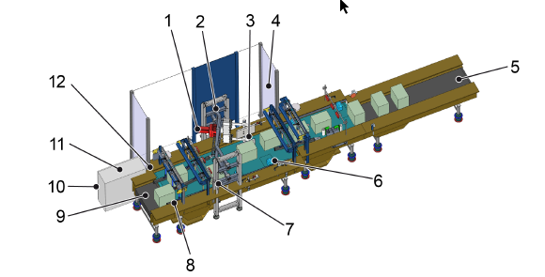
Esteira Transportadora Modular | 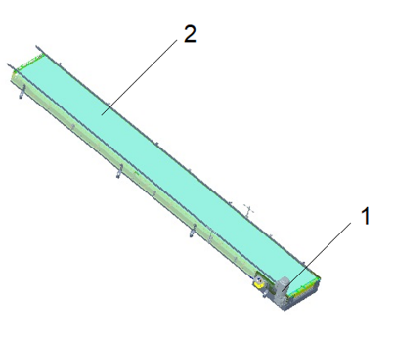
Esteira Transportadora De Nível | 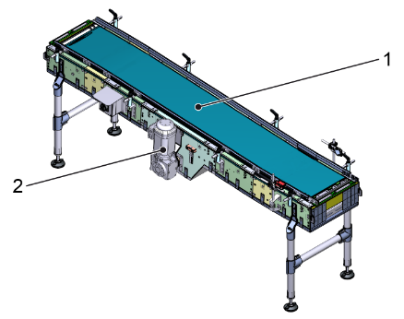
Transportador De Roletes Não Acionados | 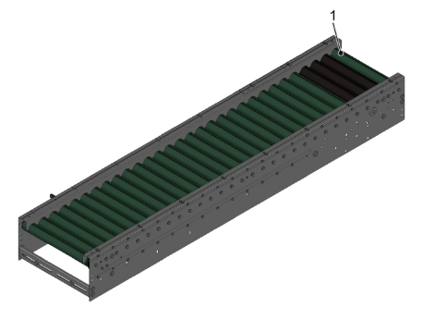
Transportador De Distribuição | 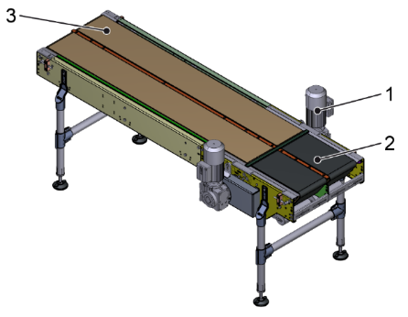
Curva Da Cinta Transportadora Articulada | 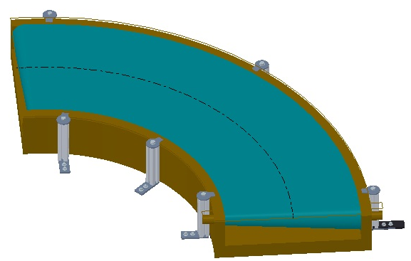
Virador De Caixas | 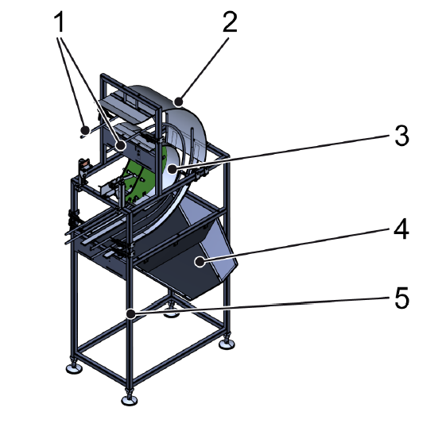
Transportador De Roletes Acionados | 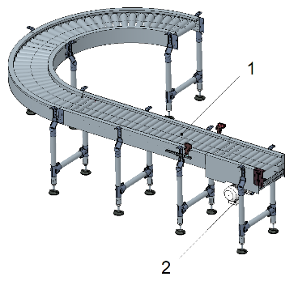
Guia Lateral | 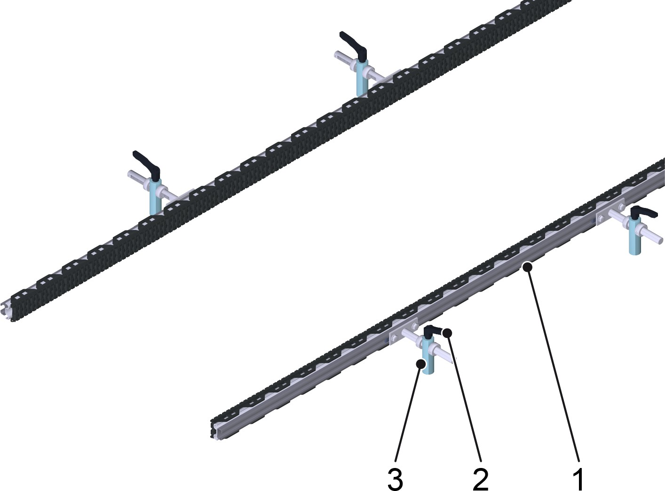
Ponte Da Guia | 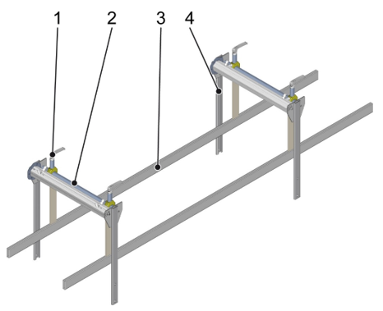
Transportador De Correntes Plataforma | 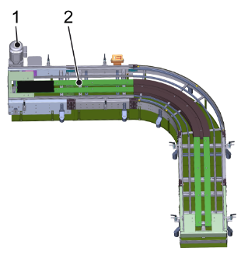
Transportador De Correntes Nível | 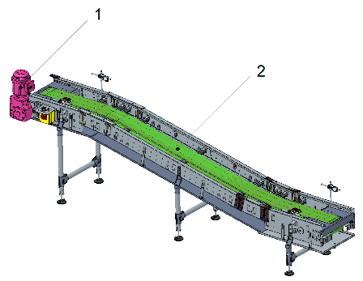
Transportador De Rolos Inclinados | 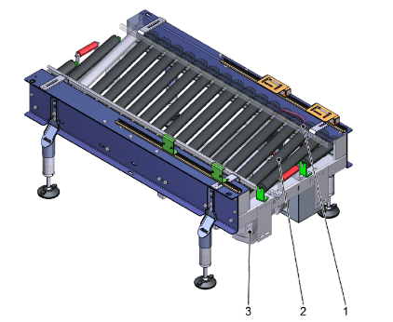
Dispositivo Rotativo Com Sistema Pneumático | 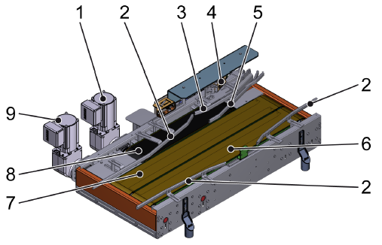
Mesa De Distribuição Pneumática | 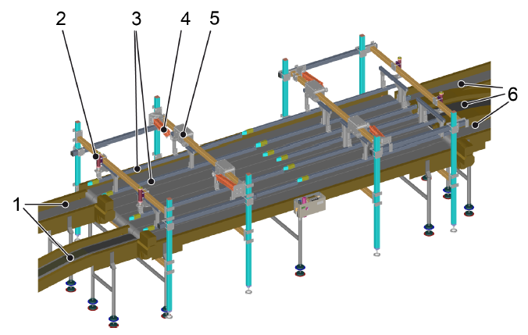
Transportador Esteira Curva | 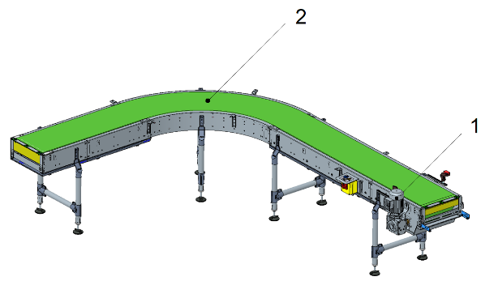
Transportador Virador | 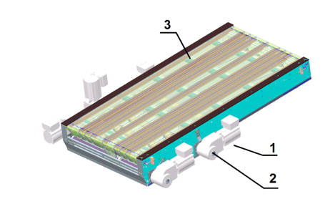
Mesa De Rejeito | 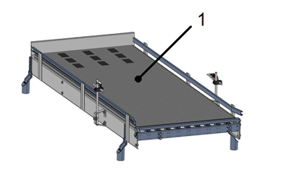
Pack Sorter | 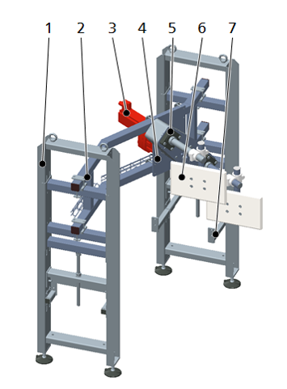
Codificador | Componente integrado
Controlador De Peso | Componente integrado

Tipos de embalagens
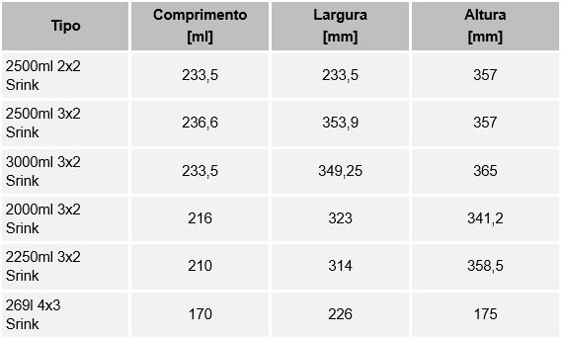
Limpar

Tipos de Embalagens
Nº | Tipo de embalagem | Comprimento [mm] | Largura [mm] | Altura [mm]

Áreas
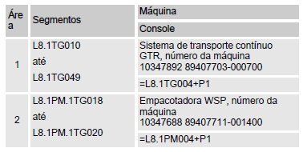
Limpar

Área | Segmentos | Máquina
 |  | Console

Dispositivos de comando
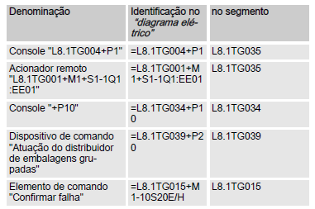

Limpar
Dispositivos de comando
Denominação | Identificação: "Diagrama elétrico" | No. segmento

Dispositivos de aviso
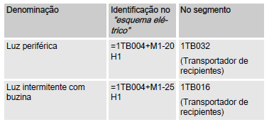

Limpar
Dispositivos de aviso
Denominação | Identificação: "Diagrama elétrico" | No. segmento

Componentes elétricos
Limpar

Dispositivos | Preview | Aplicável (X)

Interruptor principal | 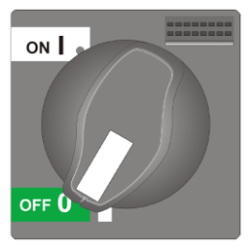
Interruptor UPS
Botão de comando "Confirmar Falha" | 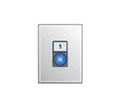
Botão de comando "Stop/Start" | 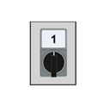
Console P10 | 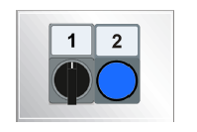
Acionamento remoto | 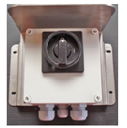
Botão de parada de emergência
Cordão de parada emergência | 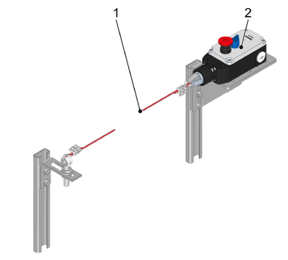
Lampadas de status geral (panoramica) - 3 Status | 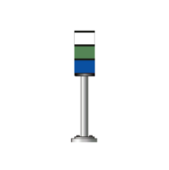
Lampadas de status geral (panoramica) - 5 Status | 
Lampada intermitente com sirene para partida | 
Lampada intermitente | 
Sirene para partida | 
ReDiS
Ar condicionado no armário de distribuição
Tensionador de corrente
Acionamentos OGD VLT® - Danfoss

Tipo de IHM
Limpar

IHM UTILIZADA |  | Não escolhido

Aplicável ? (Selecione uma opção valida) | Modelo de IHM - Preview | Divisões de Descritivo
 | 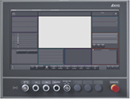 KHS CLEARLINE HMI 3.0 - 21,5 inch full hd panel | 1. Interface IHM
 |  | 2. Estados de operação e modos do operação
 |  | 3. Descritivo de operação (Produção e setup)
 |  | 4. Falhas

Aplicável ? (Selecione uma opção valida) | Modelo de IHM - Preview | Divisões de Descritivo
 |  KHS CLEARLINE HMI 1.0 - 15 inch | 1. Interface IHM
 |  | 2. Estados de operação e modos do operação
 |  | 3. Descritivo de operação (Produção e setup)
 |  | 4. Falhas

Aplicável ? (Selecione uma opção valida) | Modelo de IHM - Preview | Divisões de Descritivo
 | 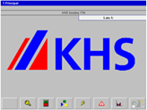 KHS PV1500 plus Allen-Bradley | 1. Interface IHM
 |  | 2. Estados de operação e modos do operação
 |  | 3. Descritivo de operação (Produção e setup)
 |  | 4. Falhas

Aplicável ? (Selecione uma opção valida) | Modelo de IHM - Preview | Divisões de Descritivo
 | 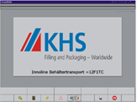 | 1. Interface IHM
 |  | 2. Estados de operação e modos do operação
 |  | 3. Descritivo de operação (Produção e setup)
 |  | 4. Falhas

Aplicável ? (Selecione uma opção valida) | Modelo de IHM - Preview | Divisões de Descritivo
 | 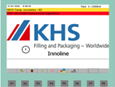 KHS Rockwell | 1. Interface IHM
 |  | 2. Estados de operação e modos do operação
 |  | 3. Descritivo de operação (Produção e setup)
 |  | 4. Falhas

Aplicável ? (Selecione uma opção valida) | Modelo de IHM - Preview | Divisões de Descritivo
 | 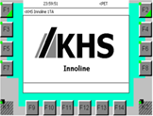 KHS Siemens | 1. Interface IHM
 |  | 2. Estados de operação e modos do operação
 |  | 3. Descritivo de operação (Produção e setup)
 |  | 4. Falhas

Exceções
Limpar

Exceção | Descrição | Aplicável | Está planilha relaciona as exceções técnicas do manual de instruções, não é necessário o preenchimento
Cognitas | Descritivo de segurança usado pela alemanha em manuais traduzidos para português.
Layout dos botões de emergência | Layout do posicionamento dos botões de segurança ao longo da máquina/sistema.
Acionamentos e controles externos | Quando a ativação e controle é realizado por componentes de outra máquina/sistema.
Sem guias | Quando o transportador não apresenta guias laterais.
Vidraça de plástico | Revestimento para alguns componentes, por exemplo: pack sorter.
Layout dos isolamentos de energia | Layout do posicionamento dos bloqueios manuais para energias ou fluidos
Direcionar para normas KHS | Direciona para normas padrões KHS em relação à fluidos, lubrificação e limpeza
Sem lista de falhas | Quando a lista de falhas não pode ser especificada.

Gerador
Substituir tabelas


Gerar manual

Substituir imagens

